Biyokimya
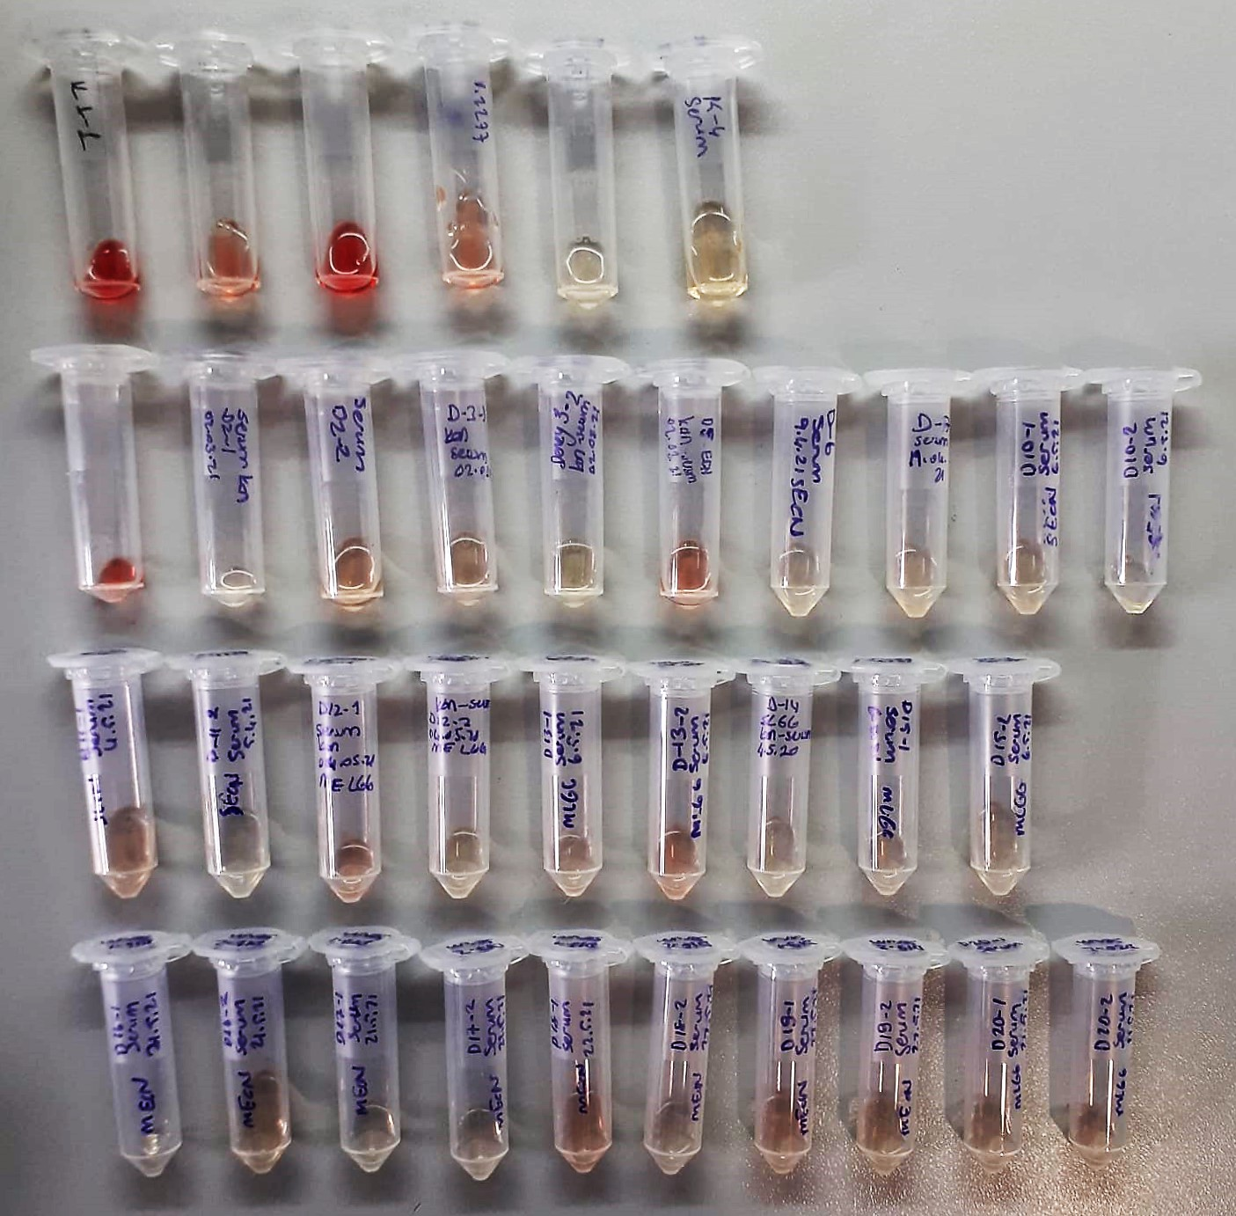
Numune Adı | TAS(mmol/L) | TOS (µmol/L) | OSI | CRP (mg/L) | LDL (mg/dl) | CHOL (mg/dl) | GLU (mg/dl) | TG (mg/dl) | HDL (mg/dl) | NOT
K1-1 | 2.99 | 110.7 | 3.702 | 0.14 | 11.9 | 95.1 | 333 | 83.2 | 28.1 | yüksek hemolizli | Kullanılan cihaz: Mindray marka BS300 model tam otomatik biyokimya cihazı
K1-2 | 1.94 | 38.93 | 2.007 | 0.13 | 4.6 | 42.2 | 267 | 43.1 | 30.3 | hemolizli | CRP: C-Reactive Proteın
K2 | 2.83 | 106.2 | 3.753 | 0.21 | 5.9 | 79.9 | 506 | 78.6 | 34 | yüksek hemolizli | HDL: HDL Cholesterol
K3-1 | 1.58 | 24.9 | 1.576 | 0.21 | 8.3 | 56.8 | 352 | 43 | 40.5 | hemolizli | CHOL: Total Cholesterol
K3-2 | 1.8 | 0.59 | 0.033 | 0.18 | 10.5 | 50.3 | 364 | 34.5 | 43.6 |  | TG: Triglycerides
K4 | 1.81 | 0.39 | 0.022 | 0.32 | 8.7 | 47.1 | 371 | 29.8 | 37.7 |  | GLU: Glucose
D-1 | 1.83 | 27.69 | 1.513 | 0.32 | 8.6 | 49.7 | 448 | 37.1 | 36.1 | hemolizli | LDL: LDL Cholesterol
D2-1 | 1.54 | 4.97 | 0.323 | 0.28 | 8.9 | 49.9 | 348 | 39.8 | 42.9 |  | TAS: Total Antioxidant Status
D2-2 | 1.63 | 12.63 | 0.775 | 0.39 | 7.6 | 56.8 | 358 | 41.7 | 47 | hemolizli | TOS: Total Oxidant Status
D3-1 | 1.81 | 7.68 | 0.424 | 0.32 | 9.5 | 52.6 | 362 | 31.9 | 43.5 |  | OSI: Oxidative Stress Index
D3-2 | 1.46 | 3.78 | 0.259 | 0.28 | 4.2 | 41.7 | 99 | 29.8 | 26.5
D5 | 1.71 | 27.62 | 1.615 | 0.27 | 5.7 | 54 | 364 | 39.4 | 43.8 | hemolizli
D6 | 4.75 | 3.49 | 0.073 | 0.3 | 8.2 | 49.5 | 457 | 60.8 | 42.6
D7 | 2.18 | 3.45 | 0.158 | 0.2 | 5.7 | 48.2 | 505 | 74.9 | 36.6
D10-1 | 2.28 | 3 | 0.132 | 0.2 | 7.4 | 54.2 | 478 | 67.7 | 42.2
D10-2 | 1.35 | 3.07 | 0.227 | 0.33 | 8.2 | 61.1 | 339 | 37.5 | 51
D11-1 | 1.92 | 11.18 | 0.582 | 0.21 | 7.8 | 56.4 | 380 | 30.8 | 47.1 | hemolizli
D11-2 | 1.4 | 0.81 | 0.058 | 0.29 | 7.3 | 58.8 | 327 | 45.5 | 53.5
D12-1 | 4.76 | 19.16 | 0.403 | 0.22 | 5.8 | 60.8 | 378 | 46.2 | 49.2 | hemolizli
D12-2 | 1.98 | 4.74 | 0.239 | 0.14 | 7.1 | 53.1 | 352 | 57.2 | 42.3
D13-1 | 2.35 | 6.66 | 0.283 | 0.16 | 7.7 | 52.8 | 436 | 48.8 | 42.9
D13-2 | 1.92 | 17.88 | 0.931 | 0.21 | 6.9 | 59.3 | 321 | 33.4 | 49.7 | hemolizli
D14 | 2.3 | 3.3 | 0.143 | 0.3 | 10.2 | 65.9 | 436 | 54 | 56.1
D15-1 | 1.83 | 5.17 | 0.283 | 0.08 | 4 | 55.6 | 391 | 38.4 | 41.3
D15-2 | 4.75 | 1.02 | 0.021 | 0.21 | 6.6 | 54.1 | 475 | 44.4 | 44
D16-1 | 1.94 | 4.15 | 0.214 | 0.15 | 4.6 | 49.8 | 418 | 38.5 | 41.8
D16-2 | 1.79 | 2.15 | 0.120 | 0.25 | 4.6 | 50.3 | 399 | 35.7 | 42.7
D17-1 | 1.68 | 3.21 | 0.191 | 0.24 | 4.8 | 51.3 | 346 | 39.1 | 45.5
D17-2 | 2.1 | 4.12 | 0.196 | 0.23 | 3.5 | 46.4 | 266 | 48.3 | 41.1
D18-1 | 1.83 | 13.48 | 0.737 | 0.04 | 2.5 | 49.1 | 375 | 42.1 | 38.6 | hemolizli
D18-2 | 4.76 | 4.1 | 0.086 | 0.12 | 3.2 | 50.3 | 321 | 42.6 | 41.5
D19-1 | 2.23 | 3.5 | 0.157 | 0.14 | 3.5 | 55.1 | 387 | 54.5 | 43.5
D19-2 | 1.62 | 3.71 | 0.229 | 0.12 | 2.6 | 53.3 | 325 | 45.6 | 46.4
D20-1 | 2.06 | 5.24 | 0.254 | 0.13 | 5.4 | 55.6 | 404 | 46.5 | 43.9
D20-2 | 1.95 | 4.02 | 0.206 | 0.11 | 4 | 54 | 345 | 40.1 | 42.3

